危险废物信息公开
附件2：
贵州神奇药业有限公司龙里分厂2021年7月—2022年7月危险废物信息公开
一、企业基本信息 |  |  |  |  |  |  |  |  |  |  |  |  | 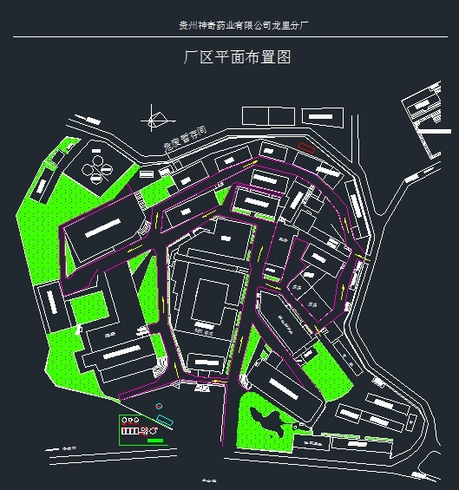
单位名称 |  |  |  | 贵州神奇药业有限公司龙里分厂
单位注册地址 |  |  |  | 贵州省黔南布依族苗族自治州龙里县谷脚镇千家卡 |  |  |  |  |  | 邮编 | 551206
生产设施地址 |  |  |  | 贵州省黔南布依族苗族自治州龙里县谷脚镇千家卡
法定代表人 |  |  |  | 钟海 |  | 行业类别与统一社会信用代码 |  |  | 9152273074111024XA
环保部门负责人 |  |  |  | 先新文 |  | 联系人 |  |  | 黄鹏
联系电话 |  |  |  | 13543098764 |  | 传真电话 |  |  | 08545670121
电子信箱 |  |  |  | 46141930@qq.com
单位网址 |  |  |  | http://www.gzsq.com
生产经营和管理服务的主要内容 |  |  |  | 法律、法规、国务院决定规定禁止的不得经营；法律、法规、国务院决定规定应当许可（审批）的，经审批机关批准后凭许可（审批）文件经营;法律、法规、国务院决定规定无需许可（审批）的，市场主体自主选择经营。（生产销售片剂、胶囊剂、散剂、软膏剂、颗粒剂、糖浆剂、酊剂、滴鼻剂、膜剂、滴眼剂、擦剂、酒剂、滴丸剂。）
一般工业固体废物产生规模（吨） |  |  |  | / |  |  | 危险废物产生规模（吨） |  |  | 1.82901
危险废物贮存设施数量、面积（容积）： |  |  |  | 暂存间全封闭式。暂存间50m2。
二、危险废物产生、收集、贮存、运输、利用和处置情况

序号 | 废物名称 | 废物完整性代码 | 废物类别 |  | 物理性状 |  |  | 2021年7月—2022年7月产生量（吨） |  | 来源及生产工序 | 自行利用处置设施名称或委托利用处置单位名称 | 利用处置方式 | 2021年7月—2022年7月利用处置量（吨） | 2021年7月—2022年7月转移量（吨） | 转移运输单位名称 | 运输转移量（吨） | 遗留贮存量（吨） | 贮存原因 | 固体废物最终流向
1 | 监测废液、检测废液、动物尸体 | 900-047-49 | 产废入库 |  | 液态、固态 |  |  | 0.88077 |  | 在线监测废液、实验室检测废液及实验动物兔子尸体 | 贵州赋峰环保有限公司 | 焚烧 | 0.88077 | 0.88077 | 贵州捷程货物运输有限责任公司 | 0.88077 | 0 | / | 贵州赋峰环保有限公司处置
2 | 废机油 | 900-210-08 | 产废入库 |  | 液态 |  |  | 0.2099 |  | 设备维护保养产生的废机油 | 贵州赋峰环保有限公司 | 焚烧 | 0.2099 | 0.2099 | 贵州捷程货物运输有限责任公司 | 0.2099 | 0 | / | 贵州赋峰环保有限公司处置
3 | 废化学试剂 | 900-999-49 | 产废入库 |  | 固态 |  |  | 0.73834 |  | 实验室过期废试剂 | 贵州赋峰环保有限公司 | 焚烧 | 0.73834 | 0.73834 | 贵州捷程货物运输有限责任公司 | 0.73834 | 0 | / | 贵州赋峰环保有限公司处置
合计 |  |  | / |  | / |  |  | 1.82901 |  | / | / | / | 1.82901 | 1.82901 | / | 1.82901 | 0 | / | /
三、其他信息

序号 | 环境影响评价与实际固体废物污染防治设施一致性情况 |  |  | 固体废物设施运行情况 | 跨省转移固体废物行政许可情况 |  |  |  | 运输单位名称 |  |  | 接受单位名称 |  | 是否有固体废物专项应急预案或应急预案有固体废物专章 |  | 应急预案修编情况 |  | 应急演练情况
1 | 依法进行环境影响评价,并遵守国家有关建设项目环境保护管理的规定 |  |  | 正常运行 | 未跨省 |  |  |  | 贵州捷程货物运输有限责任公司 |  |  | 贵州赋峰环保有限公司 |  | 是 |  | 按要求编制应急预案并定期进行修编 |  | 按时按要求定期开展应急演练
合计 |  |  |  | / | / |  | / |  | / |  |  | / |  | / |  | / |  | /
监督举报热线：12369；网上举报：http://1.202.247.200/netreport/netreport/index

